Sheet1


 |  |  | chỗ này ko điền gì thì báo lỗi code
 |  |  | ko search đc vietkey

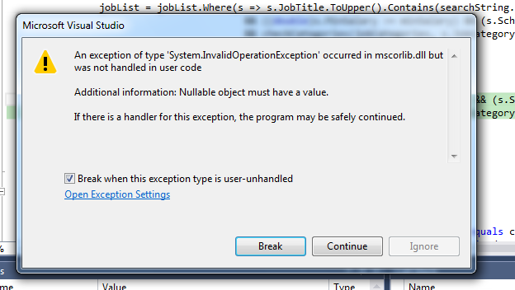

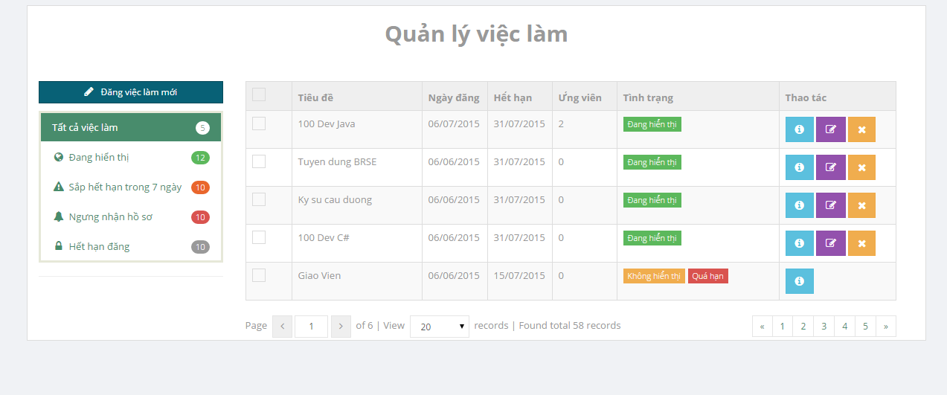

 |  |  |  |  |  |  |  |  | bỏ hiển thị nhưng vẫn show trên
 |  |  |  |  |  |  |  |  | trang chủ & search result

 |  |  |  |  |  |  |  |  | ko sử dụng đc

 | ko sử dụng đc |  |  | error page

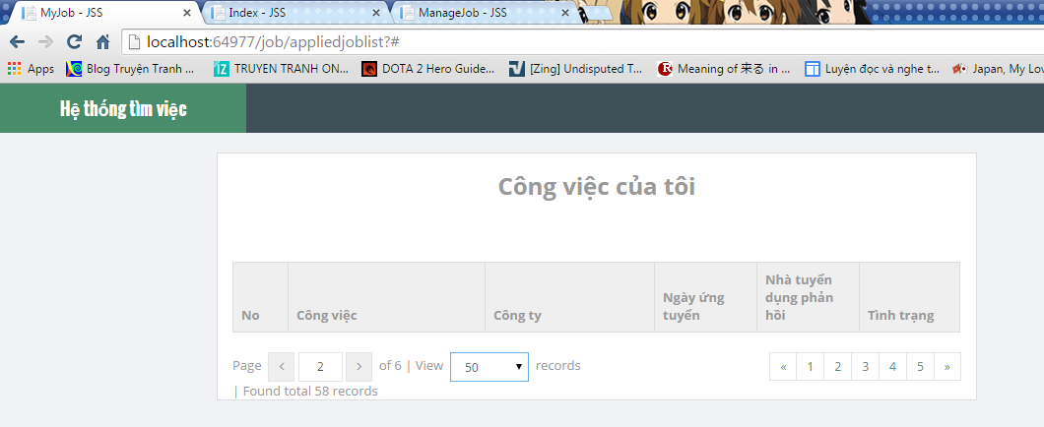

 |  |  |  |  |  | dùng 1 trong 2 cái là đc rồi

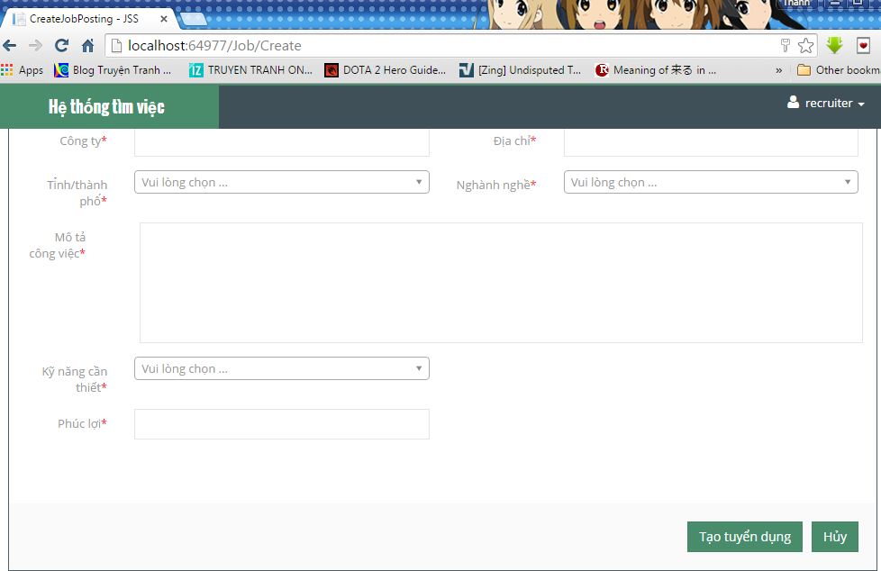

 |  |  |  |  |  |  |  | ko sử dụng đc

 |  |  |  |  |  |  |  | cho cái message báo thành công chứ

 |  | mấy thông tin có dấu * khi không điền thì ko có báo lỗi mà f5 page luôn
 |  | cho bọn này giới hạn ký tự luôn đi

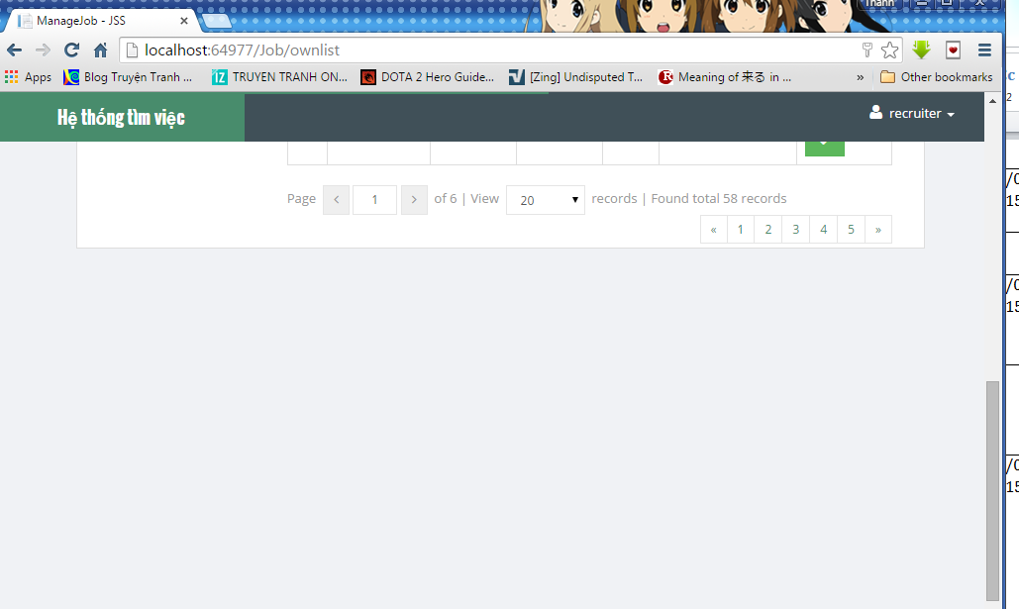

 |  |  |  |  |  |  |  |  | thừa 1 khoảng trắng nè

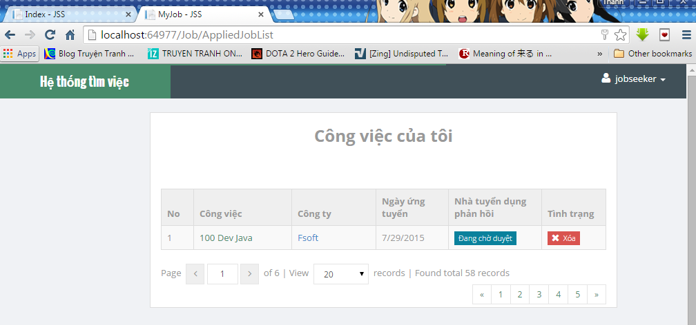

 |  |  |  |  |  |  | click là xóa luôn
 |  |  |  |  |  |  | ko có message xác nhận

ko chuyển hướng tới công ty info

 |  |  |  |  | tôi nghĩ dùng 1 trong 2 cái là được rồi

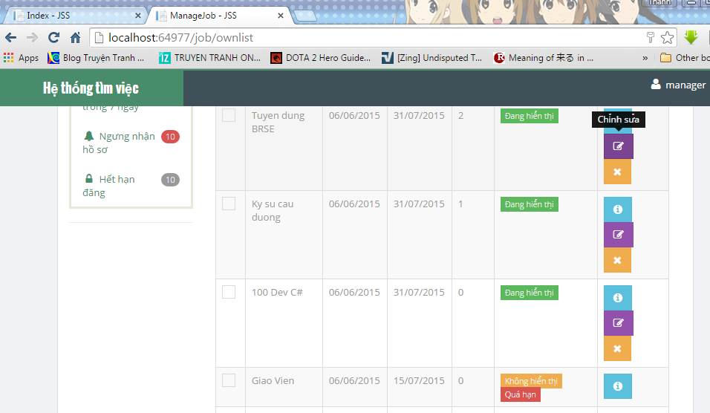

 |  |  |  |  |  |  |  | dùng độ phân giải 1024x768
 |  |  |  |  |  |  |  | hiển thị ntn tôi thấy ko ổn

